①実施手順
●Excelファイルの構成
「①実施手順」…手順など要綱を掲載しています。 「②入力例」…入力のしかたを説明しています。 「③【入力必須】提出者情報」…ご提出いただく先生の情報を必ずご入力ください。 「④【入力必須】テスト結果」…実際のテストの結果を必ずご入力ください。 「⑤【入力任意】ご意見欄」…ご意見等があればこちらのシートに入力してください。 「⑥編集不可」…入力不要ですが削除をしないようにご注意ください。 ※①～⑥のシートは、コピーしたり削除したりしないようにお願いいたします。
●実施手順
テスト応答分析調査にご協力いただきありがとうございます。以下の手順に従って実施くださいますようお願いします。
1.学級人数の確認 | 児童数が20名以上の学級であることをご確認ください。
2.締切の確認 | 1次締切 7月31日、2次締切 12月31日、3次締切 3月31日となっております。 【３学期刊の場合】学期ごとに、テスト全回数分の結果をご入力いただき、お送りください。 【２学期刊の場合】締切までに実施したテスト全回数分の結果をご入力いただき、お送りください。
3.必要情報の入力 | 「③【入力必須】提出者情報」のシートに必要項目をご入力ください。
4.テスト採点、実施結果の入力 | テストを採点し、「④【入力必須】テスト結果」のシートに各テストの結果（各設問の正答数、誤答数、最も多い誤答例とその数）をご入力ください。 入力方法は「②入力例」のシートをご参照ください。 テストや本調査に関するご意見・ご感想などがございましたら、「⑤【入力任意】ご意見欄」のシートにご入力をお願いいたします。
https://www.kobun.co.jp/inquiry/teacher/form08/
5.入力結果送付 | 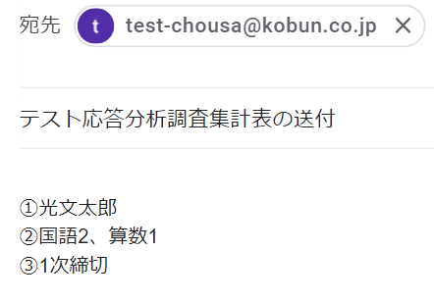 本Excelをメールに添付し、【test-chousa＠kobun.co.jp】宛に以下の件名・文面でご送付ください。 ※上記アドレスはご提出用のアドレスになるため、内容に関するご質問がある場合は、お手数ですが下記のお問い合わせフォームよりご連絡をお願いいたします。 ▼メールに記載いただく件名・文面 ----------------------------------------------------- 件名：テスト応答分析調査集計表の送付 本文： ①お名前 ②添付したExcelファイルの教科と数 ③該当の締切（「1次締切」「2次締切」「3次締切」のいずれかをご記入ください。） ----------------------------------------------------- ▼メール例
6.謝礼のお受け取り | １教科締切１回分で全国共通図書カード2,000円分を締切日から2か月後にお送りいたします。
https://www.kobun.co.jp/outoubunnseki/
★次の学期も、引き続きExcelファイルで提出される場合 | 2026年度内かつ同じ教科でのご提出であれば、Excelファイルをコピーしてご使用いただけます。「④【入力必須】テスト結果」シートの内容を次学期の結果に修正してください。 ※別教科のご提出もご希望される場合は、お手数ですが、下記のWebページより改めてダウンロードいただくようお願いいたします。
https://www.kobun.co.jp/inquiry/teacher/form08/
お問い合わせ先 | 質問等ございましたら、下記のURLよりお問い合わせください。

②入力例
●「【入力必須】テスト結果シート」の内容
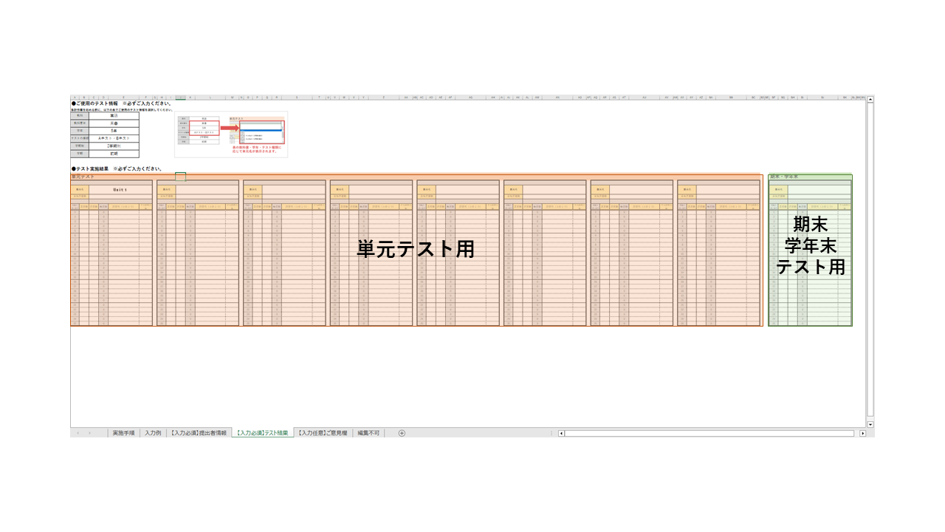

●入力例

 | 単元名 |  | Unit1
 | 実施児童数 |  | 30

 | 問題の 通し番号 | 正答数 | 誤答数 | 無答数 | 誤答例（上位１つ） | その誤答の数
 | 1 | 25 | 3 | 2 | 右に〇 | 2
 | 2 | 28 | 2 | 0 | 「野球」の絵と結んでいる | 2
 | 3 | 26 | 4 | 0 | sumer | 3
 | 4 | 28 | 0 | 2
 | 5 | 24 | 5 | 1 | ４線に対して書く位置が間違っている | 4
 | 6 | 25 | 5 | 0 | 「d」の上の線が短い | 3
 | 7 | 30 | 0 | 0
 | 8 | 30 | 0 | 0
 | 9 | 30 | 0 | 0
 | 10 | 30 | 0 | 0

注意
以下のメッセージが出るセルは入力・編集ができない仕様になっていますのでご了承ください。

④【入力必須】テスト結果
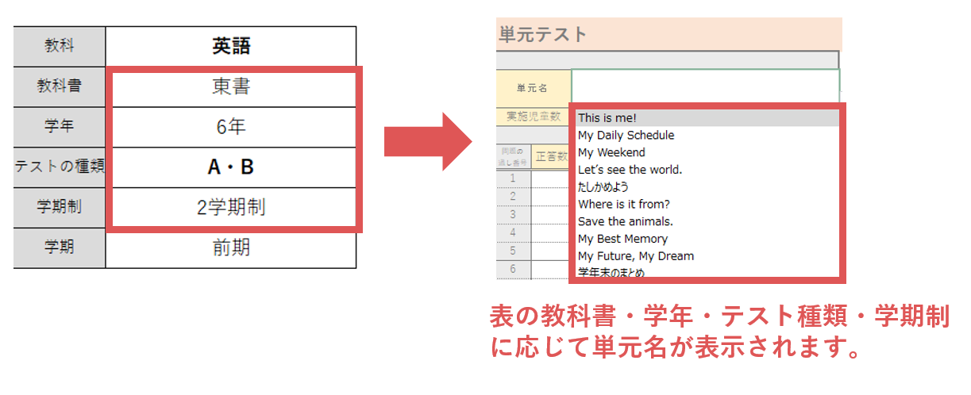
●ご使用のテスト情報 ※必ずご入力ください。
集計作業を始める前に、以下の表でご使用のテスト情報を選択してください。 |  |  |  |  |  |  |  |  |  |  |  |  |  |  |  |  |  |  |  |  |  | A・B |  |  |  |  |  | 3学期制 | 2学期制 | kakure
教科 |  | 英語 |  |  |  |  |  |  |  |  |  |  |  |  |  |  |  |  |  |  |  |  |  |  |  |  |  | 1学期 | 前期 | nigakki
教科書 |  |  |  |  |  |  |  |  |  |  |  |  |  |  |  |  |  |  |  |  |  |  |  |  |  |  |  | 2学期 | 後期
学年 |  |  |  |  |  |  |  |  |  |  |  |  |  |  |  |  |  |  |  |  |  |  |  |  |  |  |  | 3学期
テストの種類 |  | A・B
学期制
学期

●テスト実施結果 ※必ずご入力ください。単元名が正しく表示されない場合は、セルに直接ご入力ください。
単元テスト |  |  |  |  |  |  |  |  |  |  |  |  |  |  |  |  |  |  |  |  |  |  |  |  |  |  |  |  |  |  |  |  |  |  |  |  |  |  |  |  |  |  |  |  |  |  |  | 期末・学年末（「たしかめよう」か「学年末のまとめ」をご選択ください。）

単元名 |  |  |  |  |  | 単元名 |  |  |  |  |  | 単元名 |  |  |  |  |  | 単元名 |  |  |  |  |  | 単元名 |  |  |  |  |  | 単元名 |  |  |  |  |  | 単元名 |  |  |  |  |  | 単元名 |  |  |  |  |  | 単元名
実施児童数 |  |  |  |  |  | 実施児童数 |  |  |  |  |  | 実施児童数 |  |  |  |  |  | 実施児童数 |  |  |  |  |  | 実施児童数 |  |  |  |  |  | 実施児童数 |  |  |  |  |  | 実施児童数 |  |  |  |  |  | 実施児童数 |  |  |  |  |  | 実施児童数

問題の 通し番号 | 正答数 | 誤答数 | 無答数 | 誤答例（上位１つ） | その誤答の数 | 問題の 通し番号 | 正答数 | 誤答数 | 無答数 | 誤答例（上位１つ） | その誤答の数 | 問題の 通し番号 | 正答数 | 誤答数 | 無答数 | 誤答例（上位１つ） | その誤答の数 | 問題の 通し番号 | 正答数 | 誤答数 | 無答数 | 誤答例（上位１つ） | その誤答の数 | 問題の 通し番号 | 正答数 | 誤答数 | 無答数 | 誤答例（上位１つ） | その誤答の数 | 問題の 通し番号 | 正答数 | 誤答数 | 無答数 | 誤答例（上位１つ） | その誤答の数 | 問題の 通し番号 | 正答数 | 誤答数 | 無答数 | 誤答例（上位１つ） | その誤答の数 | 問題の 通し番号 | 正答数 | 誤答数 | 無答数 | 誤答例（上位１つ） | その誤答の数 | 問題の 通し番号 | 正答数 | 誤答数 | 無答数 | 誤答例（上位１つ） | その誤答の数
1 |  |  | 0 |  |  | 1 |  |  | 0 |  |  | 1 |  |  | 0 |  |  | 1 |  |  | 0 |  |  | 1 |  |  | 0 |  |  | 1 |  |  | 0 |  |  | 1 |  |  | 0 |  |  | 1 |  |  | 0 |  |  | 1 |  |  | 0
2 |  |  | 0 |  |  | 2 |  |  | 0 |  |  | 2 |  |  | 0 |  |  | 2 |  |  | 0 |  |  | 2 |  |  | 0 |  |  | 2 |  |  | 0 |  |  | 2 |  |  | 0 |  |  | 2 |  |  | 0 |  |  | 2 |  |  | 0
3 |  |  | 0 |  |  | 3 |  |  | 0 |  |  | 3 |  |  | 0 |  |  | 3 |  |  | 0 |  |  | 3 |  |  | 0 |  |  | 3 |  |  | 0 |  |  | 3 |  |  | 0 |  |  | 3 |  |  | 0 |  |  | 3 |  |  | 0
4 |  |  | 0 |  |  | 4 |  |  | 0 |  |  | 4 |  |  | 0 |  |  | 4 |  |  | 0 |  |  | 4 |  |  | 0 |  |  | 4 |  |  | 0 |  |  | 4 |  |  | 0 |  |  | 4 |  |  | 0 |  |  | 4 |  |  | 0
5 |  |  | 0 |  |  | 5 |  |  | 0 |  |  | 5 |  |  | 0 |  |  | 5 |  |  | 0 |  |  | 5 |  |  | 0 |  |  | 5 |  |  | 0 |  |  | 5 |  |  | 0 |  |  | 5 |  |  | 0 |  |  | 5 |  |  | 0
6 |  |  | 0 |  |  | 6 |  |  | 0 |  |  | 6 |  |  | 0 |  |  | 6 |  |  | 0 |  |  | 6 |  |  | 0 |  |  | 6 |  |  | 0 |  |  | 6 |  |  | 0 |  |  | 6 |  |  | 0 |  |  | 6 |  |  | 0
7 |  |  | 0 |  |  | 7 |  |  | 0 |  |  | 7 |  |  | 0 |  |  | 7 |  |  | 0 |  |  | 7 |  |  | 0 |  |  | 7 |  |  | 0 |  |  | 7 |  |  | 0 |  |  | 7 |  |  | 0 |  |  | 7 |  |  | 0
8 |  |  | 0 |  |  | 8 |  |  | 0 |  |  | 8 |  |  | 0 |  |  | 8 |  |  | 0 |  |  | 8 |  |  | 0 |  |  | 8 |  |  | 0 |  |  | 8 |  |  | 0 |  |  | 8 |  |  | 0 |  |  | 8 |  |  | 0
9 |  |  | 0 |  |  | 9 |  |  | 0 |  |  | 9 |  |  | 0 |  |  | 9 |  |  | 0 |  |  | 9 |  |  | 0 |  |  | 9 |  |  | 0 |  |  | 9 |  |  | 0 |  |  | 9 |  |  | 0 |  |  | 9 |  |  | 0
10 |  |  | 0 |  |  | 10 |  |  | 0 |  |  | 10 |  |  | 0 |  |  | 10 |  |  | 0 |  |  | 10 |  |  | 0 |  |  | 10 |  |  | 0 |  |  | 10 |  |  | 0 |  |  | 10 |  |  | 0 |  |  | 10 |  |  | 0
11 |  |  | 0 |  |  | 11 |  |  | 0 |  |  | 11 |  |  | 0 |  |  | 11 |  |  | 0 |  |  | 11 |  |  | 0 |  |  | 11 |  |  | 0 |  |  | 11 |  |  | 0 |  |  | 11 |  |  | 0 |  |  | 11 |  |  | 0
12 |  |  | 0 |  |  | 12 |  |  | 0 |  |  | 12 |  |  | 0 |  |  | 12 |  |  | 0 |  |  | 12 |  |  | 0 |  |  | 12 |  |  | 0 |  |  | 12 |  |  | 0 |  |  | 12 |  |  | 0 |  |  | 12 |  |  | 0
13 |  |  | 0 |  |  | 13 |  |  | 0 |  |  | 13 |  |  | 0 |  |  | 13 |  |  | 0 |  |  | 13 |  |  | 0 |  |  | 13 |  |  | 0 |  |  | 13 |  |  | 0 |  |  | 13 |  |  | 0 |  |  | 13 |  |  | 0
14 |  |  | 0 |  |  | 14 |  |  | 0 |  |  | 14 |  |  | 0 |  |  | 14 |  |  | 0 |  |  | 14 |  |  | 0 |  |  | 14 |  |  | 0 |  |  | 14 |  |  | 0 |  |  | 14 |  |  | 0 |  |  | 14 |  |  | 0
15 |  |  | 0 |  |  | 15 |  |  | 0 |  |  | 15 |  |  | 0 |  |  | 15 |  |  | 0 |  |  | 15 |  |  | 0 |  |  | 15 |  |  | 0 |  |  | 15 |  |  | 0 |  |  | 15 |  |  | 0 |  |  | 15 |  |  | 0
16 |  |  | 0 |  |  | 16 |  |  | 0 |  |  | 16 |  |  | 0 |  |  | 16 |  |  | 0 |  |  | 16 |  |  | 0 |  |  | 16 |  |  | 0 |  |  | 16 |  |  | 0 |  |  | 16 |  |  | 0 |  |  | 16 |  |  | 0
17 |  |  | 0 |  |  | 17 |  |  | 0 |  |  | 17 |  |  | 0 |  |  | 17 |  |  | 0 |  |  | 17 |  |  | 0 |  |  | 17 |  |  | 0 |  |  | 17 |  |  | 0 |  |  | 17 |  |  | 0 |  |  | 17 |  |  | 0
18 |  |  | 0 |  |  | 18 |  |  | 0 |  |  | 18 |  |  | 0 |  |  | 18 |  |  | 0 |  |  | 18 |  |  | 0 |  |  | 18 |  |  | 0 |  |  | 18 |  |  | 0 |  |  | 18 |  |  | 0 |  |  | 18 |  |  | 0
19 |  |  | 0 |  |  | 19 |  |  | 0 |  |  | 19 |  |  | 0 |  |  | 19 |  |  | 0 |  |  | 19 |  |  | 0 |  |  | 19 |  |  | 0 |  |  | 19 |  |  | 0 |  |  | 19 |  |  | 0 |  |  | 19 |  |  | 0
20 |  |  | 0 |  |  | 20 |  |  | 0 |  |  | 20 |  |  | 0 |  |  | 20 |  |  | 0 |  |  | 20 |  |  | 0 |  |  | 20 |  |  | 0 |  |  | 20 |  |  | 0 |  |  | 20 |  |  | 0 |  |  | 20 |  |  | 0
21 |  |  | 0 |  |  | 21 |  |  | 0 |  |  | 21 |  |  | 0 |  |  | 21 |  |  | 0 |  |  | 21 |  |  | 0 |  |  | 21 |  |  | 0 |  |  | 21 |  |  | 0 |  |  | 21 |  |  | 0 |  |  | 21 |  |  | 0
22 |  |  | 0 |  |  | 22 |  |  | 0 |  |  | 22 |  |  | 0 |  |  | 22 |  |  | 0 |  |  | 22 |  |  | 0 |  |  | 22 |  |  | 0 |  |  | 22 |  |  | 0 |  |  | 22 |  |  | 0 |  |  | 22 |  |  | 0
23 |  |  | 0 |  |  | 23 |  |  | 0 |  |  | 23 |  |  | 0 |  |  | 23 |  |  | 0 |  |  | 23 |  |  | 0 |  |  | 23 |  |  | 0 |  |  | 23 |  |  | 0 |  |  | 23 |  |  | 0 |  |  | 23 |  |  | 0
24 |  |  | 0 |  |  | 24 |  |  | 0 |  |  | 24 |  |  | 0 |  |  | 24 |  |  | 0 |  |  | 24 |  |  | 0 |  |  | 24 |  |  | 0 |  |  | 24 |  |  | 0 |  |  | 24 |  |  | 0 |  |  | 24 |  |  | 0
25 |  |  | 0 |  |  | 25 |  |  | 0 |  |  | 25 |  |  | 0 |  |  | 25 |  |  | 0 |  |  | 25 |  |  | 0 |  |  | 25 |  |  | 0 |  |  | 25 |  |  | 0 |  |  | 25 |  |  | 0 |  |  | 25 |  |  | 0

